Марсель
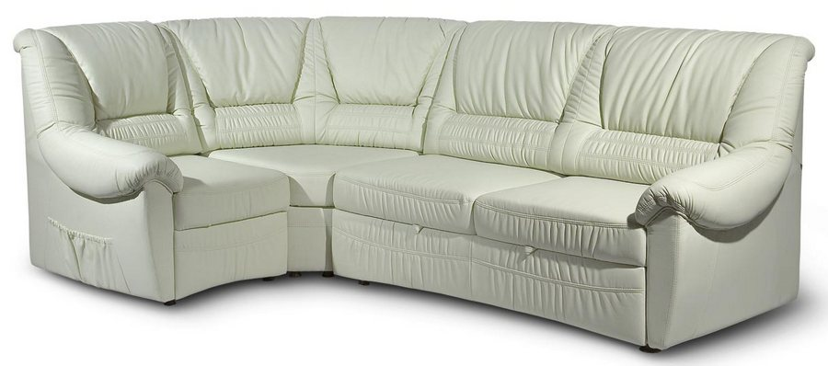 |  |  | Размеры Ш*Г*В (мм) | Кат. 003 | Кат. 102 | Кат. 102/3
 |  |  |  | Экокожа:Dollaro, Aries,Rustica, Ecotex, Domus, Cordova, Carnaval.Ткань:Velvet Lux, Furor,Wella, Verona. | Кожа:Madras Политекс,Panda Nero,Madras Лакаванна. | Кожа + к/з:Madras Политекс,Panda Nero,Madras Лакаванна.
МАРСЕЛЬ |  | схема |  | Кат. 003 | Кат. 102 | Кат. 102/3
1 | кресло |  | 1000*1000*1040 | 29,800 | 64,800 | 58,200
1А | кресельн. секция без п/л |  | 600*1000*1040 | 19,800 | 37,200 | 35,600
1Б | кресельн. секция, п/л слева от сидящего |  | 800*1000*1040 | 25,000 | 50,400 | 44,600
1В | кресельн. секция, п/л справа от сидящего |  | 800*1000*1040 | 25,000 | 50,400 | 44,600
1Р | кресло с мех. Konrad |  | 1070*1000*1040 | 56,400 | 97,800 | 86,800
2 | 2-местн. диван |  | 1570*1000*1040 | 42,600 | 95,800 | 82,200
2А | 2-местн. секция без п/л |  | 1190*1000*1040 | 31,600 | 65,900 | 64,400
2АР | 2-местн. секция без п/л с мех. Konrad |  | 1190*1000*1040 | 61,700 | 95,900 | 94,400
2Б | 2-местн. секция, п/л слева от сидящего |  | 1380*1000*1040 | 37,800 | 81,600 | 75,500
2БР | 2-местн. секц., п/л слева от сидящ. с мех. Konrad |  | 1380*1000*1040 | 65,400 | 109,300 | 103,200
2В | 2-местн. секция, п/л справа от сидящего |  | 1380*1000*1040 | 37,800 | 81,600 | 75,500
2ВР | 2-местн. секц., п/л справа от сидящ. с мех. Konrad |  | 1380*1000*1040 | 65,400 | 109,300 | 103,200
2Р | 2-местн. диван с мех. Konrad |  | 1570*1000*1040 | 70,500 | 123,800 | 112,200
3 | 3-местн. диван |  | 1970*1000*1040 | 49,600 | 111,400 | 100,800
3А | 3-местн. секция без п/л |  | 1590*1000*1040 | 45,000 | 87,300 | 85,000
3АР | 3-местн. секция без п/л с мех. Konrad |  | 1590*1000*1040 | 68,900 | 111,400 | 109,000
3Б | 3-местн. секция, п/л слева от сидящего |  | 1780*1000*1040 | 45,800 | 100,200 | 93,200
3БР | 3-местн. секц., п/л слева от сидящ. с мех. Konrad |  | 1780*1000*1040 | 74,300 | 128,600 | 121,700
3В | 3-местн. секция, п/л справа от сидящего |  | 1780*1000*1040 | 45,800 | 100,200 | 93,200
3ВР | 3-местн. секц., п/л справа от сидящ. с мех. Konrad |  | 1780*1000*1040 | 74,300 | 128,600 | 121,700
3Р | 3-местн. диван с мех. Konrad |  | 1970*1000*1040 | 80,500 | 142,300 | 131,700
4 | угл. секция 90 град. внутр. |  | 1080*1080*1040 | 32,500 | 60,200 | 55,300

